ID命名
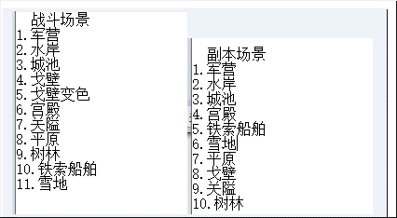
起始ID | 场景类型
1001 | 有视差
2001 | 纯图片
3003 | 特效场景

